Буль
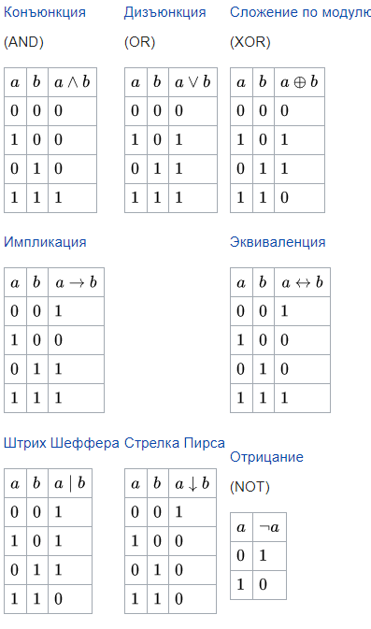
Таблицы истинности
Логическое "И" |  |  | Логическое "ИЛИ"
AND | 0 | 1 | ОR | 0 | 1
0 | 0 | 0 | 0 | 0 | 1
1 | 0 | 1 | 1 | 1 | 1

Логическое "НЕ" |  |  | Исключающее "ИЛИ" (сложение по модулю 2)
 | NOT |  | ХОR | 0 | 1
0 | 1 |  | 0 | 0 | 1
1 | 0 |  | 1 | 1 | 0

Четность
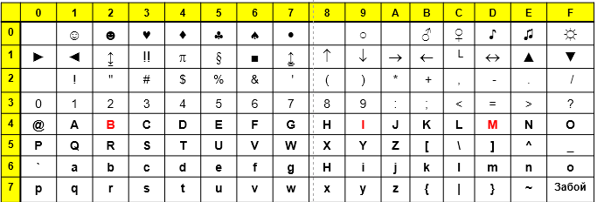
Помехоустойчивое кодирование
 | Контроль на четность
 |  |  |  |  |  |  |  |  |  |  | ASCII (1968 г.)
 |  |  |  |  |  |  |  |  |  |  | I | B | M
 |  |  |  |  |  |  |  |  |  | 16-ричное | 49 | 42 | 4D
 |  |  |  |  |  |  |  |  |  | двоичное | 01001001 | 01000010 | 01001101
 |  | Отправлено |  |  |  |  |  |  |  |  |  |  |  | Принято
 |  | Информационные биты |  |  |  |  |  |  |  | Контрольный разряд |  |  |  | Информационные биты |  |  |  |  |  |  |  | Контрольный разряд | Пересчет
 | I | 0 | 1 | 0 | 0 | 1 | 0 | 0 | 1 | 1 | Канал связи с помехами |  |  | 0 | 1 | 0 | 0 | 1 | 0 | 0 | 1 | 1 | ВЕРНО
 |  | Кодер |  |  |  |  |  |  |  |  |  |  |  | 0 | 1 | 0 | 0 | 1 | 0 | 0 | 0 | 1 | Ошибка | Одиночная в ИНФОРМАЦИОННЫХ разрядах, в каком из них - не известно
 |  | Правило: число единиц - четное |  |  |  |  |  |  |  |  |  |  |  | 0 | 1 | 0 | 0 | 1 | 0 | 0 | 1 | 0 | Ошибка | Одиночная в контрольном разряде
 |  |  |  |  |  |  |  |  |  |  | Вероятность одиночной ошибки: | 0.0001 |  | 0 | 1 | 1 | 1 | 1 | 0 | 0 | 1 | 1 | ВЕРНО | Двойная ошибка!!!
 |  |  |  |  |  |  |  |  |  |  | Вероятность двойной ошибки: | 0.00000001 |  | 0 | 1 | 0 | 1 | 1 | 0 | 0 | 1 | 0 | ВЕРНО | Двойная ошибка!!!
 |  |  |  |  |  |  |  |  |  |  |  |  |  | Декодер

 |  | Отправлено |  |  |  |  |  |  |  |  |  |  |  | Принято
 |  | Информационные биты |  |  |  |  |  |  |  | Контрольный разряд |  |  |  | Информационные биты |  |  |  |  |  |  |  | Контрольный разряд | Пересчет
 | B | 0 | 1 | 0 | 0 | 0 | 0 | 1 | 0 | 0 | Канал связи с помехами |  |  | 0 | 1 | 0 | 0 | 0 | 0 | 1 | 0 | 0 | ВЕРНО
 |  | Кодер |  |  |  |  |  |  |  |  |  |  |  | 0 | 1 | 0 | 0 | 0 | 0 | 1 | 1 | 0 | Ошибка | Одиночная в ИНФОРМАЦИОННЫХ разрядах, в каком из них - не известно
 |  | Правило: число единиц - четное |  |  |  |  |  |  |  |  |  |  |  | 0 | 1 | 0 | 0 | 0 | 0 | 1 | 0 | 1 | Ошибка | Одиночная в контрольном разряде
 |  |  |  |  |  |  |  |  |  |  | Вероятность одиночной ошибки: | 0.0001 |  | 0 | 1 | 0 | 0 | 0 | 1 | 1 | 1 | 0 | ВЕРНО | Двойная ошибка!!!
 |  |  |  |  |  |  |  |  |  |  | Вероятность двойной ошибки: | 0.00000001 |  | 0 | 1 | 0 | 0 | 0 | 1 | 1 | 0 | 1 | ВЕРНО | Двойная ошибка!!!
 |  |  |  |  |  |  |  |  |  |  |  |  |  | Декодер

Хэмминг

Помехоустойчивое кодирование
 | Код Хэмминга (7,4) Всего - 7 бит, из них - 4 информационные, 3 - контрольные |  |  |  |  |  |  |  |  |  |  |  |  |  |  |  |  |  |  |  | Контрольный бит с номером N контролирует все последующие N бит через каждые N бит, начиная с позиции N. |  |  |  |  |  |  |  |  | K1 | K2 | K3

 |  |  |  |  |  |  |  | ASCII (1968 г.)
 |  |  |  |  |  |  |  | I | B | M |  |  |  |  |  |  |  |  |  |  | Вычисление контрольных бит |  |  |  |  |  |  |  | K1 |  |  |  | 1 | 20
 |  |  |  |  |  |  | 16-ричное | 49 | 42 | 4D |  |  |  |  |  |  |  |  |  |  | 20 | 21 |  | 22 |  |  |  |  | K2 |  |  |  | 2 | 21
 |  |  |  |  |  |  | двоичное | 01001001 | 01000010 | 01001101 |  |  |  |  |  |  |  |  |  |  | K1 | K2 |  | K3 |  |  |  |  | k3 |  |  |  | 4 | 22
 |  | Отправлено |  |  |  |  |  |  |  |  | Принято |  |  |  |  |  |  |  |  |  | 1 | 2 | 3 | 4 | 5 | 6 | 7 | 1) Размечаем
 | 4 первых бита |  |  |  |  |  |  |  |  |  |  |  |  |  |  |  |  | Синдром | Номер в 10 с/с |  | 0 | 0 | 0 | 0 | 1 | 0 | 0 | 2) Ставим нули в контрольные биты
 | I |  |  |  |  |  |  | Канал связи с помехами |  |  | 1 | 0 | 0 | 1 | 1 | 0 | 0 | 000 |  | K1 |  |  | Вычисляем значение К, как сумму по модулю 2 битов 1,3,5,7
 |  | Кодер |  |  |  |  |  |  |  | №1 | 0 | 0 | 0 | 1 | 1 | 0 | 0 | 001 | 1 |  |  |  | Записываем на место (синий фон)
 |  |  |  |  |  |  |  |  |  |  | 1 | 0 | 0 | 1 | 1 | 0 | 0 |  |  |  | 1 | 2 | 3 | 4 | 5 | 6 | 7
 |  |  |  |  |  |  |  |  |  | №2 | 1 | 1 | 0 | 1 | 1 | 0 | 0 | 010 | 2 |  | 1 | 0 | 0 | 0 | 1 | 0 | 0
 |  |  |  |  |  |  |  |  |  |  | 1 | 0 | 0 | 1 | 1 | 0 | 0 |  |  | K2 |  |  | Вычисляем значение К, как сумму по модулю 2 битов 2,3,6,7
 |  |  |  |  |  |  |  |  |  | №3 | 1 | 0 | 1 | 1 | 1 | 0 | 0 | 011 | 3 |  |  |  | Записываем на место (синий фон)
 |  |  |  |  |  |  |  |  |  |  | 1 | 0 | 0 | 1 | 1 | 0 | 0 |  |  |  | 1 | 2 | 3 | 4 | 5 | 6 | 7
 |  |  |  |  |  |  |  |  |  | №4 | 1 | 0 | 0 | 0 | 1 | 0 | 0 | 100 | 4 |  | 1 | 0 | 0 | 0 | 1 | 0 | 0
 |  |  |  |  |  |  |  |  |  |  | 1 | 0 | 0 | 1 | 1 | 0 | 0 |  |  | К3 |  |  | Вычисляем значение К, как сумму по модулю 2 битов 4,5,6,7
 |  |  |  |  |  |  |  |  |  | №5 | 1 | 0 | 0 | 1 | 0 | 0 | 0 | 101 | 5 |  |  |  | Записываем на место (синий фон)
 |  |  |  |  |  |  |  |  |  |  | 1 | 0 | 0 | 1 | 1 | 0 | 0 |  |  |  | 1 | 2 | 3 | 4 | 5 | 6 | 7
 |  |  |  |  |  |  |  |  |  | №6 | 1 | 0 | 0 | 1 | 1 | 1 | 0 | 110 | 6 |  | 1 | 0 | 0 | 1 | 1 | 0 | 0
 |  |  |  |  |  |  |  |  |  |  | 1 | 0 | 0 | 1 | 1 | 0 | 0 |  |  |  | Проверка
 |  |  |  |  |  |  |  |  |  | №7 | 1 | 0 | 0 | 1 | 1 | 0 | 1 | 111 | 7 | № 0 | 0 | 0 | 0
 |  |  |  |  |  |  |  |  |  |  | 1 | 0 | 0 | 1 | 1 | 0 | 0 |  |  | № 1 | 1 | 0 | 0
 |  |  |  |  |  |  |  |  |  |  | Декодер |  |  |  |  |  |  |  |  | № 2 | 0 | 1 | 0
 |  |  |  |  |  |  |  |  |  |  |  |  |  |  |  |  |  |  |  | №3 | 1 | 1 | 0
 |  |  |  |  |  |  |  |  |  |  |  |  |  |  |  |  |  |  |  | № 4 | 0 | 0 | 1
 |  |  |  |  |  |  |  |  |  |  |  |  |  |  |  |  |  |  |  | № 5 | 1 | 0 | 1
 |  |  |  |  |  |  |  |  |  |  |  |  |  |  |  |  |  |  |  | № 6 | 0 | 1 | 1
 |  |  |  |  |  |  |  |  |  |  |  |  |  |  |  |  |  |  |  | № 7 | 1 | 1 | 1
 |  |  |  |  |  |  |  |  |  |  |  |  |  |  |  |  |  |  |  | Запись синдрома делаем справа-налево

 |  | Отправлено |  |  |  |  |  |  |  |  | Принято
 | 4 последних бита | Информационные биты |  |  |  | Контр. биты |  |  |  |  | Информационные биты |  |  |  | Контр. биты |  |  | Пересчет
 | I | 1 | 0 | 0 | 1 |  | 0 | Канал связи с помехами |  |  | 1 | 0 | 0 | 1 |  |  | 0 | ВЕРНО
 |  | Кодер |  |  |  |  |  |  |  |  | 0 | 1 | 0 | 0 |  |  | 0 | Ошибка
 |  | Правило: число единиц - четное |  |  |  |  |  |  |  |  | 0 | 1 | 0 | 0 |  |  | 1 | ВЕРНО
 |  |  |  |  |  |  |  | Вероятность одиночной ошибки: | 0.0001 |  | 0 | 1 | 0 | 0 |  |  | 0 | Ошибка
 |  |  |  |  |  |  |  | Вероятность двойной ошибки: | 0.00000001 |  | 0 | 1 | 0 | 0 |  |  | 1 | ВЕРНО
 |  |  |  |  |  |  |  |  |  |  | Декодер

